Sheet1
CAメインフレーム製品トレーニング
 |  |  |  |  | <-- この画像を入れることでまとまりがなくなりそうでしたら、画像無しでOKです！
弊社製品をご利用いただいているお客様にWebトレーニングコース（英語）を無料公開中です！ 今回は、CA Easytrieveトレーニングコースをご紹介いたします。

CA Easytrieveをこれから使い始める方、機能を網羅的に学んでみたい方におすすめのトレーニング コースです。 |  |  |  |  | <-- 途中で改行してみましたが、大丈夫でしょうか？
コース コード | コース タイトル |  |  | トレーニング時間
06ETR20130 | CA Easytrieve Report Generator r11.6: Getting Started 200 |  |  | 30分 | <-- 色とフォントサイズとコースタイトルのアラインメントを変更しました
06ETR20140 | CA Easytrieve Report Generator r11.6: Program Flow and Logic 200 |  |  | 30分
06ETR20120 06ETR20120 06ETR20120 | CA Easytrieve Report Generator r11.6: Basic Reporting 200 |  |  | 1時間

※トレーニングサイトへのアクセス方法に関するYouTube ビデオ & FAQ ※製品トレーニングに関するお問合せは ca-japan.mainframe@broadcom.com まで |  |  |  |  | <-- お問合せに関する記載の「、」を削除しました

メインフレームモダナイゼーション
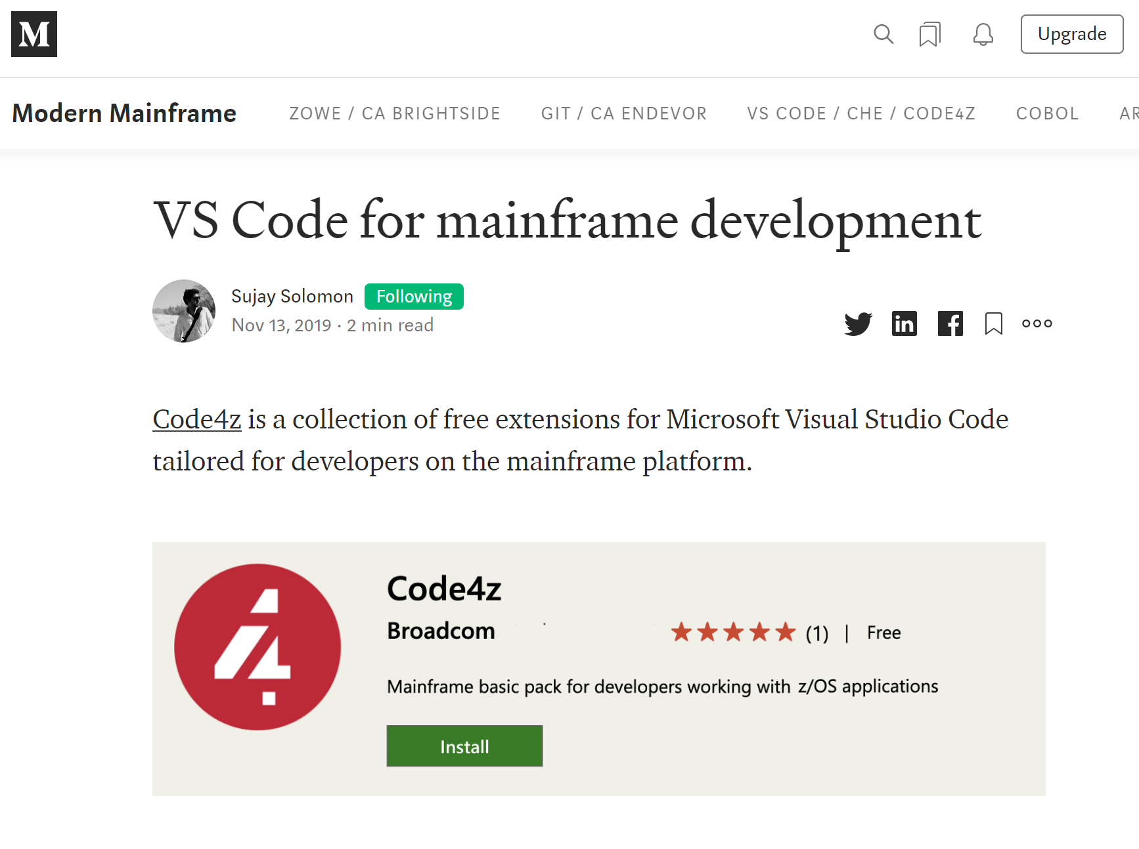 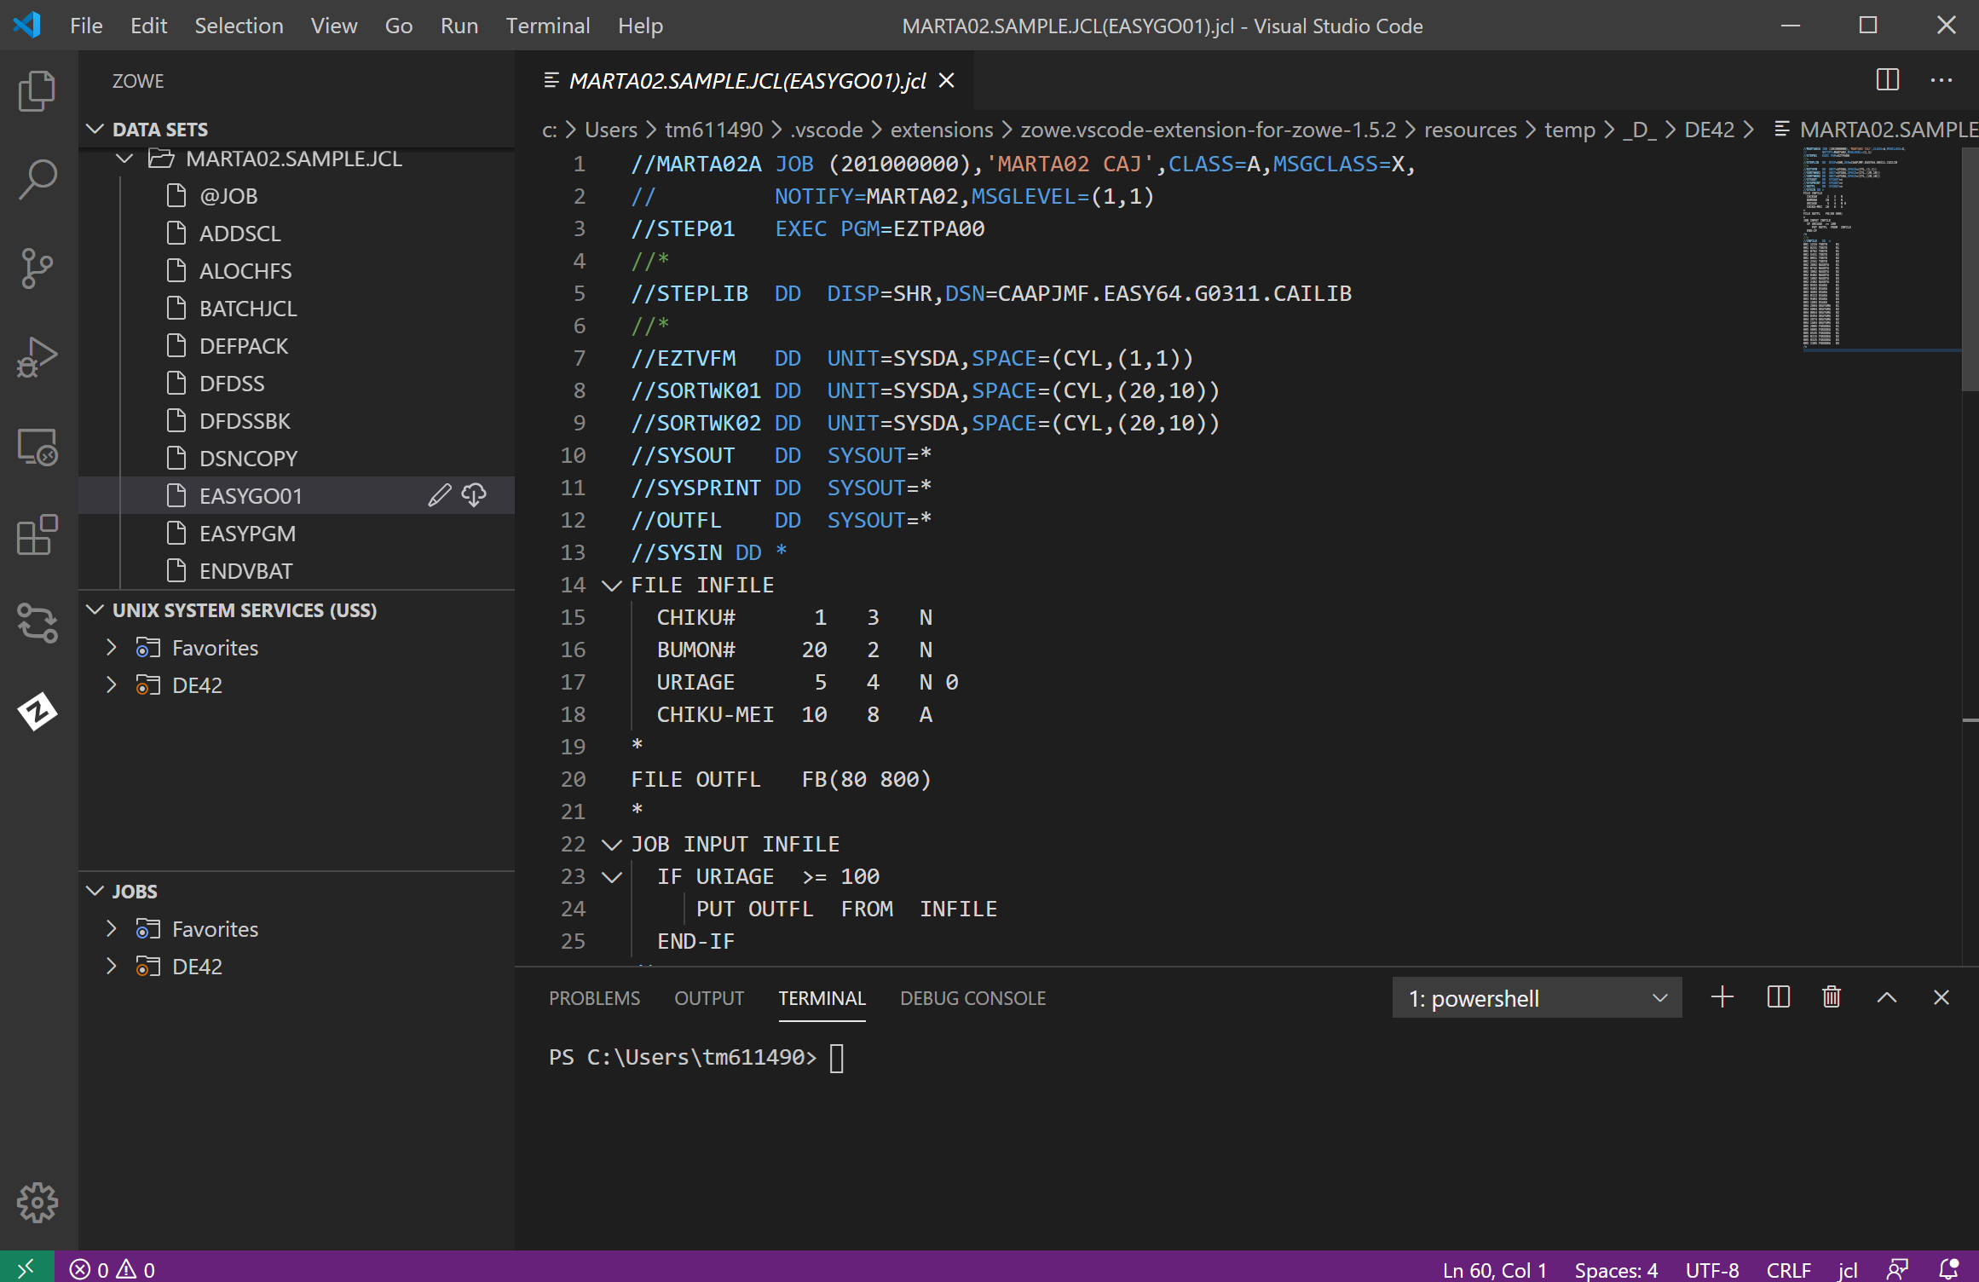 メインフレーム開発者向けVS Code拡張機能 - Code4z（Medium） BroadcomのChief Z DevOps Advocateである、スージェイ・ソロモンのメインフレーム開発手法の近代化の記事です。 VSCodeでCOBOLやJCLなどの、メインフレームリソースの開発を行うことができるようになります。 https://medium.com/modern-mainframe/vs-code-for-mainframe-development-3bbcabf7c1de

リモートワークおすすめ情報
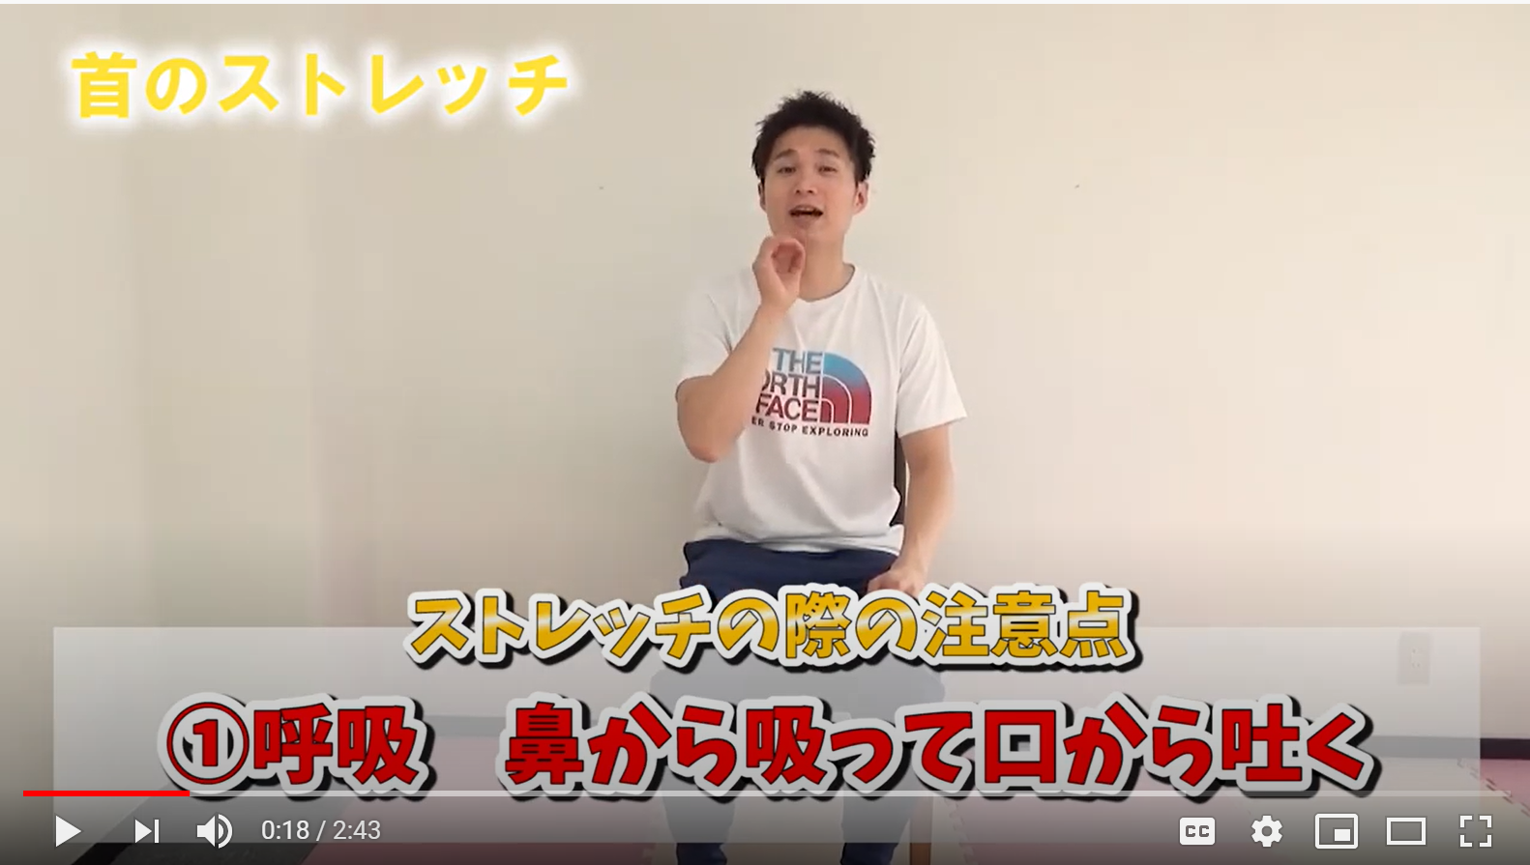  Remote Work ６分間フィットネス（YouTube） 佳太お兄さんのストレッチシリーズです。今回も首と肩のストレッチ方法をご紹介いたします。お仕事の合間にお試しくださいませ。 首のストレッチ https://www.youtube.com/watch?v=190DwH7UXW8&feature=youtu.be 肩のストレッチ https://www.youtube.com/watch?v=6E00l8HLUT8&feature=youtu.be

Stay Homeで簡単ブラジル料理（夕飯編）

カイピリーニャとは「田舎の娘さん」っていう意味なの。昔は田舎の人がよく飲んでいたから、この名前がついたんだとか・・・
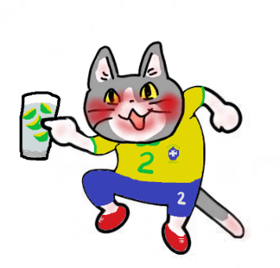
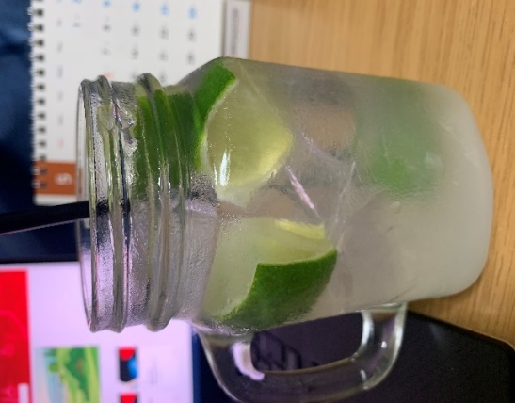 カイピリーニャ ブラジルで最も親しまれているお酒です。口当たりがよくてスイスイ飲めますが、飲みすぎると意識を失うかもしれませんので、ほどほどに！

 |  |  | 材料： カサッシャ（なければホワイトラムで代用） ライム1個・砂糖小さじ3杯（お好みで）・氷 ①ライムを八つ切りにしてグラスに入れます ②砂糖を入れて、ライムを軽くつぶします ③氷とカサッシャを入れて、軽く混ぜればできあがり

ソーセージを炒めたやつ

 |  |  | 材料： ソーセージ 玉ねぎ半分・カサッシャ・ ① ② ③

